关系图
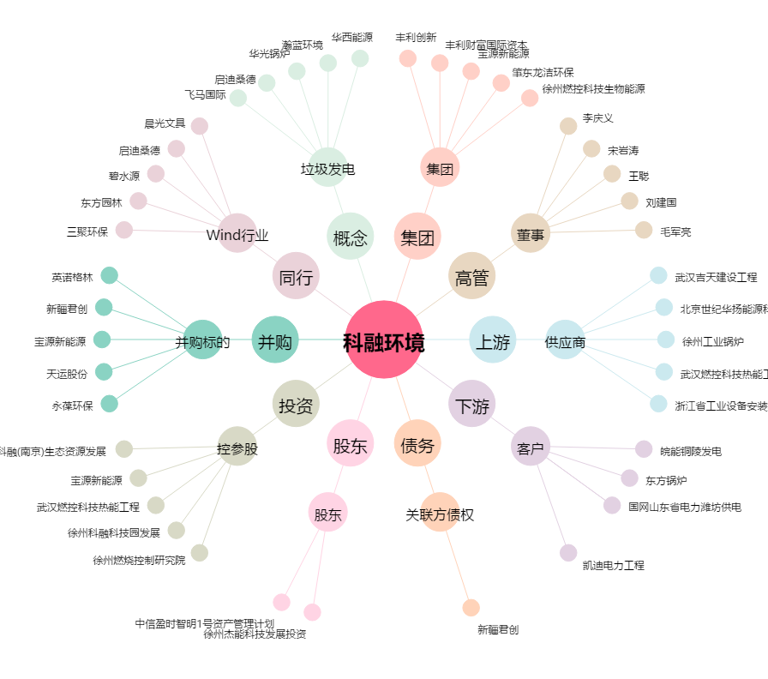
科融环境[300152.SZ] - 关系概览图

